Einleitung
Herzlich willkommen in der Excel-Datei zur Anwendung des SHUFFLE-Reifegradmodells!
Das vom Forschungsprojekt SHUFFLE entwickelte Reifegradmodell ist ein Analyse- und Unterstützungstool, um den Ist-Stand der (digitalen) Barrierefreiheit an deutschen Hochschulen zu erheben und zu verbessern. Es hilft Verantwortlichen, relevante Daten strukturiert zu erheben und zu bündeln.
Das SHUFFLE-Reifegradmodell besteht aus 4 Dimensionen, die wiederum durch insgesamt 19 Indikatoren detailliert beschrieben werden. Die Dimensionen und Indikatoren sind in der nachfolgenden Visualisierung sowie für Screenreader-Nutzende als darunterliegende zweispaltige Tabelle dargestellt.
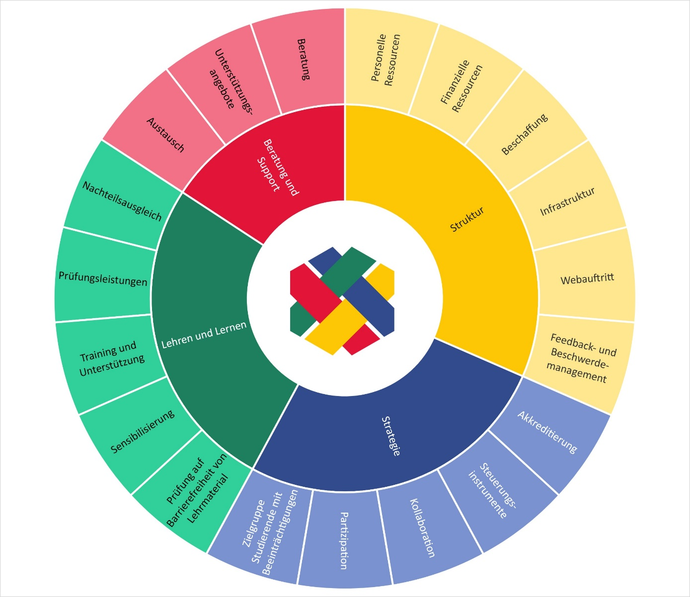
Dimension | Indikator
Beratung und Support | Beratung
Beratung und Support | Unterstützungsangebote
Beratung und Support | Austausch
Lehren und Lernen | Nachteilsausgleich
Lehren und Lernen | Prüfungsleistungen
Lehren und Lernen | Training und Unterstützung
Lehren und Lernen | Sensibilisierung
Lehren und Lernen | Prüfung auf Barrierefreiheit von Lehrmaterial
Struktur | Feedback- und Beschwerdemanagement
Struktur | Webauftritt
Struktur | Infrastruktur
Struktur | Beschaffung
Struktur | Finanzielle Ressourcen
Struktur | Personelle Ressourcen
Strategie | Zielgruppe Studierende mit Beeinträchtigungen
Strategie | Partizipation
Strategie | Kollaboration
Strategie | Steuerungsinstrumente
Strategie | Akkreditierung

Aufbau der Excel-Datei
Die Excel-Datei besteht aus mehreren Tabellenblättern, in denen die Anwendung des Reifegradmodells, also das Ausfüllen, stattfindet sowie die Ergebnisse und passende Handlungsempfehlungen dargestellt werden. Das erste Tabellenblatt ist die "Einleitung", in der Sie sich momentan befinden. Das zweite Tabellenblatt enthält wichtige Hinweise für Tastatur- und Screenreader-Nutzende, durch die wir versucht haben, die Excel-Datei so zugänglich wie möglich umzusetzen. Daran anschließend folgen vier Tabellenblätter für die vier Dimensionen. Hier haben Sie die Möglichkeit, in den dort vorhandenen Tabellen pro Indikator auszuwählen, in welche Stufe Sie sich und Ihre Hochschule momentan einordnen würden. Zusätzlich gibt es weitere Felder für Begründungen sowie Anmerkungen für die interne Nutzung. In den Beschreibungen der verschiedenen Stufen finden Sie teilweise Icons: rote mit einem Fragezeichen sowie blaue mit einem i Diese Icons verweisen auf das Glossar und enthalten in den Quickinfos (beim mit der Maus über die Icons fahren) als Popup Erklärungen oder konkrete Beispiele sowie Hinweise zu bestimmten Begriffen in den jeweiligen Zellen. Diese Icons sind mit der Tastatur nicht zugänglich. Weitere Hinweise hierzu erhalten Sie im Tabellenblatt "Hinweis für Screenreader-Nutzer". Das siebte Tabellenblatt, das "Ergebnis + Handlungsempfehlung" benannt ist, enthält eine Grafik, in der das Ergebnis Ihrer Hochschule dargestellt wird. Hierdurch erhalten Sie einen Überblick über die erreichten Stufen je Indikator. Zusätzlich enthält dieses Tabellenblatt unter den Ergebnissen eine Liste mit passenden Handlungsempfehlungen je Indikator, die Ihnen dabei helfen sollen, Ihre Hochschule in dem jeweiligen Bereich noch weiter voranzubringen. Das letzte Tabellenblatt enthält ein Glossar, in dem wichtige Begriffe definiert oder durch konkrete Beispiele beschrieben werden. Weitere und detailliertere Informationen zur Anwendung des SHUFFLE-Reifegradmodells finden Sie zusätzli
Links zu den Inhalten dieser Excel-Datei:
zu den Hinweisen für Tastatur- und Screenreader-Nutzende
zur Dimension Beratung und Support
zur Dimension Lehren und Lernen
zur Dimension Struktur
zur Dimension Strategie
zu den Ergebnissen und Handlungsempfehlungen
zum Glossar

Glossar
zur Dimension Strategie
zur Dimension Beratung und Support
zur Dimension Lehren und Lernen
zur Dimension Struktur
Glossar
Wort | Erklärung oder Beispiele | Link zurück | alternativer Link zurück
Angebote zur Sensibilisierung | Beispiele für Sensibilisierungsangebote: Workshops, Vorträge, Aktionswochen/-tage, Schulungen, Übungen und Simulationen für Selbsterfahrungen, Informationsmaterialien, Gesprächsangebote (Austausch mit Betroffenen) | zurück zur Dimension Lehren und Lernen
Ansprechpersonen | z.B. Gleichstellungsbeauftragte oder Antidiskriminierungsbeauftragte | zurück zur Dimension Struktur
Audits mit Themenbezug zu Barrierefreiheit | Beispiele: European Quality Audit, Audit „Vielfalt gestalten“ des Stifterverbandes 2023, Total E-Quality (inklusive Aktionsfeld 9 Diversity) | zurück zur Dimension Strategie
Austauschformate | Beispiele für Austauschformate sind Peer/Mentoring Programme, Study Buddy, Peer Groups, Selbsthilfegruppen z.B zu Mental Health | zurück zur Dimension Beratung und Support
Barrierefreiheits-Technologien | z.B. FM-Anlage/ Hörschleife oder Höranlagen | zurück zur Dimension Struktur
einfache Lösungen zur Anpassung von Prüfungsleistungen | z.B. Erhöhung der Bearbeitungszeit, alle Bilder werden aus schriftlichen Prüfungen entfernt | zurück zur Dimension Lehren und Lernen
einfache Maßnahmen | z.B. höhenverstellbarer Schreibtisch, Monitorschwenkarm, Screenreader, Kopfhörer | zurück zur Dimension Struktur
Feedback-/Beschwerdemanagement | Das Feedback- und Beschwerdemanagement bezieht sich auf alle Formen von Rückmeldungen, wie beispielsweise Barrieren zu melden, Verbesserungsvorschläge zu machen, allgemeine Rückmeldungen zu geben oder passende Ansprechpartner*innen zu finden. | zurück zur Dimension Struktur
finanzielle Ressourcen | z.B. Sachmittel, Investitionsmittel, festes Budget | zurück zur Dimension Struktur
Format zur Kollaboration | z.B. runder Tisch, Arbeitsgruppen, etc. | zurück zur Dimension Strategie
Hilfsmittel/assisstive Technologien | - Beispiele für barrierearme physische Ausstattung: Sichtschutz, verstellbare Tische und Stühle, blickwinkelstabile Monitore, Monitorschwenkarme, dimmbare Lampen, ergonomische Eingabegeräte, Großschrifttastaturen etc. - Beispiele für physische Hilfsmittel: Bildschirmlesegeräte, Vergrößerungsgeräte, Braillezeilen, alternative Eingabegeräte, Punktschriftdrucker, Höranlagen etc. - Beispiele für assistive Software: Screenreader, automatische Spracherkennung, etc. | zurück zur Dimension Beratung und Support | zurück zur Dimension Struktur
Hilfsmittelpool | Eine Sammlung von Hilfsmitteln wie Bildschirmlesegeräte, Vergrößerungsgeräte, Braillezeilen, alternative Eingabegeräte oder Punktschriftdrucker, die von Studierenden mit Beeinträchtigungen genutzt und ausgeliehen werden können. | zurück zur Dimension Beratung und Support | zurück zur Dimension Struktur
Informationen zur (digitalen) Barrierefreiheit für Studierende | z.B. zur Nutzung von Software, Anlaufstellen oder den Bibliotheks-Services | zurück zur Dimension Beratung und Support
interne Kollaborations-Formate | z.B. Verwaltungsrunden, Lehrenden-Cafes, Austausch zwischen Dekan*innen, … | zurück zur Dimension Strategie
Kollaboration | Bei der Kollaboration geht es uns nicht um einen Austausch, sondern um ein gemeinsames arbeiten, um das Thema (digitale) Barrierefreiheit strukturiert und strukturell voranzubringen. | zurück zur Dimension Strategie
Maßnahmen (in Steuerungsinstrumenten) | Aktionen und Aufgaben zur Erreichung des Ziels, inklusive der Festlegung von Verantwortlichkeiten, persoenller und finanzieller Ressourcen, Priorisierung, Deadlines usw. | zurück zur Dimension Strategie
Nachteilsausgleich | Nachteilsausgleiche gibt es sowohl für Prüfungen (z.B. Zeitverlängerungen, ruhige Arbeitsatmosphäre, ...) als auch für die Organisation und Durchführung des Studiums (z.B. bevorzugte Zulassung, individuelle Studienverlaufspläne, ...) | zurück zur Dimension Lehren und Lernen
Netzwerkarbeit | Beispielsweise Teilnahme an IBS- oder IAAP-DACH Veranstaltungen oder Mitarbeit in Entwicklercommunities | zurück zur Dimension Strategie
Richtlinien zur Umsetzung von Nachteilsausgleichen | z.B. Flexibilität der SPOs, alternative Prüfungsformate, Berücksichtigung von z.B. Praktika, Auslandsaufenthalte, praktische Übungen | zurück zur Dimension Lehren und Lernen
Richtlinien zur Vergabe von Nachteilausgleichen | z.B. benötigte Unterlagen, klare Kriterien für Erfolg, Dokumente zur Beantragung, … | zurück zur Dimension Lehren und Lernen
spezifische Angebote (für Studierende und Studieninteressierte mit Beeinträchtigungen) | z.B. Informationstage, Führungen über den Campus beispielsweise für Blinde, Deaf Mentoring usw. | zurück zur Dimension Strategie
Stakeholder | Stakeholder finden sich in allen Statusgruppen. In einer Hochschule gehören dazu beispielsweise Lehrende, Mitarbeitende, Studierende, Forschungsgruppen, Beauftragte, techn. Verantwortliche etc. | zurück zur Dimension Strategie
Stellen | Stellen hängen nicht an einzelnen Personen, sondern bleiben auch dann, wenn die Person, die diese Stelle inne hatte, die Hochschule verlässt, und werden neu besetzt. | zurück zur Dimension Struktur
Steuerungsinstrumente | Beispiele für Steuerungsinstrumente sind Zielvereinbarungen, Aktionspläne, Leitbilder, leistungsorientierte Mittelvergaben, Richtlinien oder Qualitätssicherungsverfahren wie die Akkreditierung | zurück zur Dimension Strategie
Studieninhalt | z.B. Module in IT oder Pädagogik sowie Wahlbereiche | zurück zur Dimension Lehren und Lernen
unterschiedliche Formate von Schulungsangeboten | z.B. Workshops, Weiterbildungen, Fachtage | zurück zur Dimension Lehren und Lernen
Unterstützungsangebote | Beispiele: Einführungen für Studierende mit Beeinträchtigung, Orientierungstraining, Navigationsapp, Umsetzungsdienst für barrierefreie Dokumente, Arbeitsräume für Studierende (Infrastruktur), Schulung im Umgang mit assitiven Technologien | zurück zur Dimension Beratung und Support
Verweispraxis | Studierende werden innerhalb der Hochschule an die für bestimmte Themen zuständigen Beratungsstellen oder Ansprechpartner verwiesen. | zurück zur Dimension Beratung und Support
Webauftritt | Zum Webauftritt einer Hochschule gehört der Internetauftritt, das Intranet sowie intern und extern verwendete Softwareprodukte | zurück zur Dimension Struktur
weiterführende Unterstützung | Es werden beispielsweise Schulungen zur Nutzung der Hochschul-IT mit assistiven Technologien oder Studienassistenz für Studierende mit Beeinträchtigungen von der Hochschule angeboten. | zurück zur Dimension Beratung und Support
Weitergehende Umsetzungsdienste | z.B. Aufbereitung von Grafiken oder taktile Darstellungen | zurück zur Dimension Lehren und Lernen
zeitlich befristete finanzielle Ressourcen | z.B. aus Drittmitteln oder Förderlinien | zurück zur Dimension Struktur
zentraler Webauftritt | zu dem zentralen Webauftritt gehören alle Seite der Hochschule, die regelmäßig von Hochschulangehörigen verwendet und grundsätzlich zentral verwaltet werden (z.B. Homepage, Seiten der Beratungsstellen, zentral verwalteter Bereich des Intranets usw.) | zurück zur Dimension Struktur
zielgruppenspezifische Informationen (für Studierende und Studieninteressierte mit Beeinträchtigungen) | Beispiele für zielgruppenspezifische Informationen für Studieninteressierte sind: Zulassung, Studierbarkeit, Ansprechperson. Für Studierende sind es beispielsweise: NTA, Studienverlaufsplanung, Hilfsmittel, Übergang Studium-Beruf mit Beeinträchtigung usw. | zurück zur Dimension Strategie

